生产单
1.订单概况 | 客户：LP-fashion nova | 款号： | 79875；79875M |  |  |  |  | 数量: | 1566
PO734660 |  | REF#:79875 | 尺码 | 小姐 |  |  |  |  | ORDER#
颜色 |  | 箱唛款号：79875 | XS | S | M | L | XL | 总数
中文 | 英文 | STYLE#
黑底白字洗标 |  |  | 60 | 140 | 180 | 170 | 130 | 680 | 30868-42

PO734660 |  | REF#:79875M | 肥婆 |  |  |  |  |  | ORDER#
颜色 |  | 箱唛款号：79875M | 1X | 2X | 3X |  |  | 总数
中文 | 英文 | STYLE# |  |  |  |  |  |  | 30868-42
黑底白字洗标 |  |  | 90 | 70 | 50 |  |  | 210

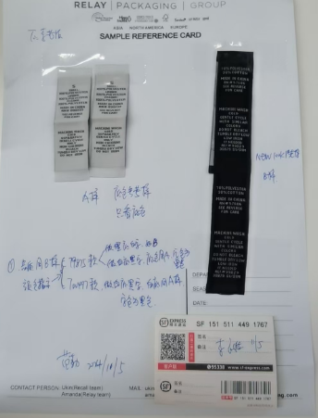
PO734660 |  | REF#:79875 | 尺码 | 小姐 |  |  |  |  | ORDER#
颜色 |  | 箱唛款号：79875 | XS | S | M | L | XL | 总数
中文 | 英文 | STYLE#
白底黑字洗标 白色看寄出的参考样 |  |  | 60 | 140 | 180 | 170 | 130 | 680 | 30868-42

PO734660 |  | REF#:79875M | 肥婆 |  |  |  |  |  | ORDER#
颜色 |  | 箱唛款号：79875M | 1X | 2X | 3X |  |  | 总数
中文 | 英文 | STYLE# |  |  |  |  |  |  | 30868-42
白底黑字洗标 白色看寄出的参考样 |  |  | 90 | 70 | 50 |  |  | 210

